상품제안서
그리드체크담요 M | 상품코드: S43575

 |  |  |  |  |  |  | 02-713-8555 | www.synergygift.co.kr
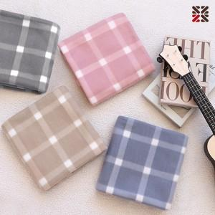

【상세/제작정보】 | <p><span style="font-size: 14pt;">※&nbsp;</span><span style="font-size: 14pt;">시안에따라 최대사이즈 및 인쇄비용이 달라질 수 있습니다.</span></p>

【인쇄/포장옵션】 | 실크, 자수 / OPP(비닐)

【공급단가】 | 수량 | 100~ | 300~ | 500~ | 1,000~ | 5,000~
*VAT별도 | 단가 | 2,990원 | 2,860원 | 2,790원 | 2,720원 | 2,630원

【상품 URL】 | https://www.synergygift.co.kr:443/src/goods_detail.php?gdno=43575

